Sheet1
Características | 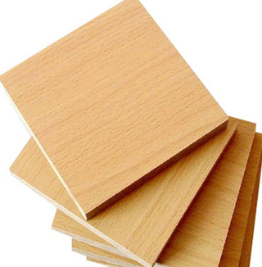 MDF a 3 mm espesor | Ácido Poliláctico (PLA) | Resina estándar fotopolímero ELEGOO | 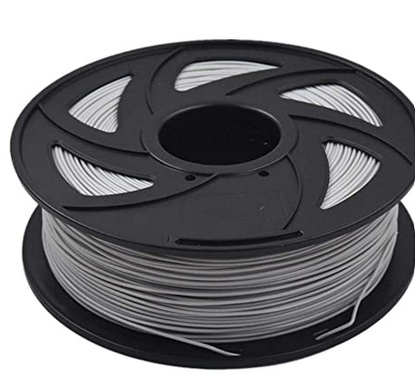 Filamento ABS (dura)
Definición | Es un aglomerado elaborado con fibras de madera aglutinadas con resinas sintéticas mediante fuerte presión y calor, en seco, hasta alcanzar una densidad media. | El ácido poliláctico (PLA), es un biopolímero termoplástico cuya molécula precursora es el ácido láctico. Debido a su biodegradabilidad, propiedades de barrera y biocompatibilidad, éste biopolímero ha encontrado numerosas aplicaciones ya que presenta un amplio rango de propiedades, desde el estado amorfo hasta el estado cristalino. | La resina de fotopolímero ELEGOO es un tipo de polímero que cambia sus propiedades físicas cuando se introduce en la luz. En el caso de la impresión 3D, estas son resinas de plástico líquido que se endurecen cuando se expone a una fuente de luz, como un láser, una lámpara, un proyector o diodos emisores de luz (LED) y la mayoría de estas fuentes de luz irradian luz ultravioleta (UV). | El filamento de ABS tiene propiedades significativas que lo convierten en una gran opción, como su resistencia y el hecho de que es ligero, mientras que también puede manejar muchos productos químicos diferentes. El material ABS también es reciclable, lo que significa que es mejor para el medio ambiente que algunos otros plásticos al causar menos residuos.
Densidad | > 0.0008 g/mm3 | 0.0012 g/mm3 | 0.001119 g/mm3 | 0.001 g/mm3
Resistencia a la Tracción | 17.64 MPa | 57.8 MPa |  | 41 - 45 MPa
Resistencia a la Flexión | > 23 MPa | 55.3 - 103 MPa | 59 - 70 MPa | 49 MPa
Módulo de Elasticidad | >2700 MPa | 3300 MPa |  | 1700 MPa
Precios (pesos) | 20 $ - 40 X 30 [cm] https://pumanet.com.mx/ | 430$ - 1Kg https://www.creality3dofficial.com/products/1kg-ender-pla-filament | 863$ - 500 g https://www.amazon.com.mx/ELEGOO | 293.84$ - 1kg https://www.amazon.com.mx/Filamento-impresora
Cualidades | Se caracterizan por su uniformidad y homogeneidad en todo su espesor, sus caras son lisas y suaves, no presentan problemas para su corte y se mecanizan y molduran con mucha facilidad. | El PLA ofrece una buena resistencia a la tracción y calidad superficial, facilita el trabajo a altas velocidades de impresión, crea piezas de alta resolución. | Una resina versátil para cualquier tipo de uso desde estético como para crear prototipos funcionales de dureza baja, por eso es muy fácil de encontrar en el mercado y su precio es accesible | Las propiedades físicas del filamento de ABS son muy buenas, como un alto nivel de resistencia a la tensión y rigidez. Se utiliza para fines mecánicos y debido a sus propiedades eléctricas.
Otros : | Excelente pintabilidad y moldurabilidad, que permite excelentes terminaciones, con un importante ahorro de pintura y un menor desgaste de herramientas. | Es biodegradable | Funciona con múltiples impresoras 3D LCD/DLP | El ABS está más indicado cuando se busca la fuerza en el resultado o cuando lo que se va a imprimir va a quedar expuesto a temperaturas extremas.
 | Densidad y comportamiento uniforme del tablero, ideal para moldurar, curvar, fijar, fresar etc. | Se usa para herramientas domésticas, juguetes, proyectos educativos, objetos de exposición, prototipado, modelos arquitectónicos y también métodos de fundición a la cera perdida para crear piezas de metal |  | Por lo tanto, cuando se trata de imprimir y usar una impresora 3D FFF, el material ABS es una elección popular. Esto se debe a la forma en que el material ABS puede ser utilizado para crear rápidamente prototipos a un bajo costo y una mayor eficiencia.
Contras | Baja resistencia al agua | Su uso no es propiamente para ingenieria mecánica, más para envases y embotellados plásticos | Tiene un acabado suave y con baja resistencia mecánica. | Cuando se imprime con material ABS y no se utiliza una cámara cerrada puede causar problemas de deformación. Una cámara mantiene las fluctuaciones de la temperatura ambiente al mínimo
 | El uso de tornillos con mucha presión puede dañar la pieza

LINKS: | https://www.scielo.cl/scielo.php?script=sci_arttext&pid=S0718-221X2002000200008
 | https://www.mexpolimeros.com/pla.html
 | https://3dlaboratorio.es/plastic-pla.htm
 | https://www.ensingerplastics.com/es-br/semielaborados/plastico/tecaran-abs-grey
 | https://tractus3d.com/es/materials/abs/
 | https://www.impresoras3d.com/el-material-de-impresion-abs-y-sus-caracteristicas/

